Sheet1
5-seed |  | official_v37_paired5.log | official_plus_official_ensemble_result.txt | redesigned_5seed.log | v37_5seed_unified.log |  |  | v37_no_qkv_depth.log | v37_single_full_resume.log v37_single_full.log | v37_duo_final_full.log |  | slim_final_full.log
数据集 | Ploynormer-r原文 | 官方baseline | 官方+官方 | 纯redesigned单模型 | V37 官方分支 | V37 纯redesigned | v37完整5seed | 瘦身+原模型 将V37的新模型分支中用于调控全局块的QKV的那个MLP删去，不进行调控；同时再把新模型分支中用于计算每层局部块输出X的权重门控删去，不对局部块每层的输出X进行带有权重的加和，直接累加局部块每层的输出X作为全局块的输入即可，删好后进行实验测试。 | 瘦身单模型 | 超瘦身+原模型 |  | 超瘦身单模型 | v37去除上下文信息 | v37去除路由 |  | V37 融合 |  | Ploynormer-r | Ploynormer原文结果
roman-empire异配图 | 92.55 ± 0.37 | 92.5820±0.2202 | 92.91 ± 0.24 | 91.38 ± 0.22 | 92.6403±0.1747 | 91.6237±0.6454 | 92.89 ± 0.49 | 93.10 ± 0.18 | 92.40 ± 0.41 | 93.07 ± 0.26 |  | 92.17 ± 0.26 | 92.80 ± 0.27 | 92.85 ± 0.20 |  | 93.0039±0.3265 | 92.9298 ± 0.3350 | 92.55 ± 0.37 | 92.13 ± 0.50 | roman-empire异配图
amazon-ratings异配图 | 54.81 ± 0.49 | 54.7020±0.4228 | 55.10 ± 0.44 | 54.21 ± 0.39 | 54.6105±0.1581 | 54.1597±0.5501 | 55.38 ± 0.12 | 55.30 ± 0.43 | 54.33 ± 0.28 | 55.48 ± 0.54 |  | 55.02 ± 0.38 | 55.20±0.14 | 55.39 ± 0.45 |  | 55.3291±0.2404 | 55.1658 ± 0.1174 | 54.81 ± 0.49 | 54.46 ± 0.40 | amazon-ratings异配图
minesweeper异配图 | 97.46 ± 0.36 | 97.0500±0.17199 | 97.55 ± 0.11 | 97.02 ± 0.73 | 97.1819±0.2684 | 97.1961±0.3248 | 97.75 ± 0.26 | 97.80 ± 0.47 | 97.68 ± 0.24 | 97.85 ± 0.12 | 97.82 ± 0.17 | 97.44 ± 0.27 | 97.61±0.18 | 97.31 ± 0.35 |  | 97.6454±0.2825 | 97.7009 ± 0.2694 | 97.46 ± 0.36 | 96.96 ± 0.52 | minesweeper异配图
questions异配图 | 78.92 ± 0.89 | 78.1820±0.9621 | 78.62 ± 0.74 | 78.49 ±0.73 | 76.6582±0.6878 | 77.6267±3.6409 | 78.99 ± 1.34 | 78.78 ± 1.08 | 78.95 ± 1.09 | 78.66 ± 0.81 |  | 78.69 ± 0.84 | 78.48±0.78 | 78.80 ± 1.08 |  | 78.9942+1.3434 | 79.3922 ± 1.1947 | 78.92 ± 0.89 | 77.95 ± 1.06 | questions异配图
amazon-computer同配图 | 93.68 ± 0.21 | 93.6000±0.2933 | 93.59 ± 0.26 | 93.47 ± 0.31 | 93.1007±0.1634 | 93.0789±0.2447 | 93.81 ± 0.20 | 93.94 ± 0.20 | 93.25 ± 0.31 | 93.78 ± 0.22 |  | 93.29 ± 0.28 | 93.65±0.20 | 94.07 ± 0.19 |  | 93.8568±0.1285 | 93.8713 ± 0.1326 | 93.68 ± 0.21 | 93.18 ± 0.18 | amazon-computer同配图
amazon-photo同配图 | 96.46 ± 0.26 | 96.2460±0.2203 | 96.47 ± 0.12 | 95.86 ± 0.25 | 96.2614±0.2138 | 96.1569±0.1490 | 96.42 ± 0.16 | 96.39 ± 0.27 | 96.18 ± 0.38 | 96.43 ± 0.39 |  | 95.97 ± 0.17 | 96.48±0.25 | 96.24 ± 0.31 |  | 96.5098±0.2639 | 96.3399 ± 0.2311 | 96.46 ± 0.26 | 96.11 ± 0.23 | amazon-photo同配图
coauthor-cs同配图 | 95.53 ± 0.16 | 95.3060±0.3000 | 95.50 ± 0.22 | 95.71 ±0.30 | 93.1461±3.4352 | 95.8124±0.1835 | 95.86 ± 0.16 | 95.62 ± 0.44 | 95.65 ± 0.35 | 95.61 ± 0.25 |  | 95.75 ± 0.22 | 95.88±0.09 | 95.88 ± 0.18 |  | 95.9215±0.1525 | 95.8724 ± 0.1631 | 95.53 ± 0.16 | 95.51 ± 0.29 | coauthor-cs同配图
coauthor-physics同配图 | 97.27 ± 0.08 | 97.0880±0.0455 | 97.13 ± 0.07 | 97.18 ±0.09 | 97.0609±0.1286 | 97.1333±0.1273 | 97.26 ± 0.13 | 97.32 ± 0.06 | 97.16 ± 0.07 | 97.21 ± 0.02 |  | 97.08 ± 0.13 | 97.23±0.08 | 97.26 ± 0.16 |  | 97.2377±0.1437 | 97.2493 ± 0.1253 | 97.27 ± 0.08 | 97.22 ± 0.06 | coauthor-physics同配图
wikics同配图 | 80.10 ± 0.67 | 79.9020+0.7363 | 80.49 ± 0.62 | 79.70 ± 1.32 | 79.3467±0.6115 | 78.8712±1.4253 | 80.47 ± 0.60 | 80.60 ± 0.55 | 80.12 ± 0.64 | 80.37 ± 0.59 |  | 80.01 ± 0.34 | 80.57±0.60 | 80.30 ± 0.91 |  | 80.2942±0.7295 | 80.2976 ± 0.6004 | 80.10 ± 0.67 | 79.53 ± 0.83 | wikics同配图
 |  |  |  |  |  |  | 整个实验（9 数据集 × 5 seed）需数小时。我会在后台持续监控 v37_5seed_unified.log，每完成一个数据集就读取其 results/{dataset}/poly_v37_5seed_unified_3branch.csv 并汇报该数据集的 fused / official / pure / alpha，全部跑完后给出完整对比表 | 80.60 ± 0.55 |  |  |  |  |  |  | Log：redesigned_5seed.log CSV：results/*/poly_redesigned_5seed.csv
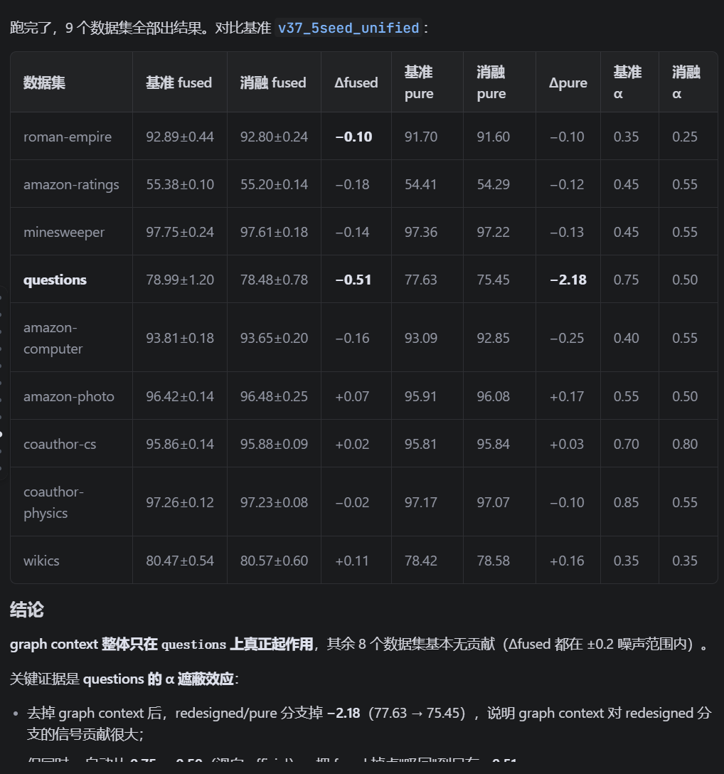
 | Log：official_v37_paired5.log（前半部分 line 1–79831 为官方 5seed；后半部分是 V37 的旧版 seed45_46_corrected route_lambda=0.1，非官方结果） CSV：official_baseline_fc8c276/results/*/poly_official_paired5.csv，汇总 official_v37_paired5_comparison.csv |  |  |  |  |  | 